Planilha1
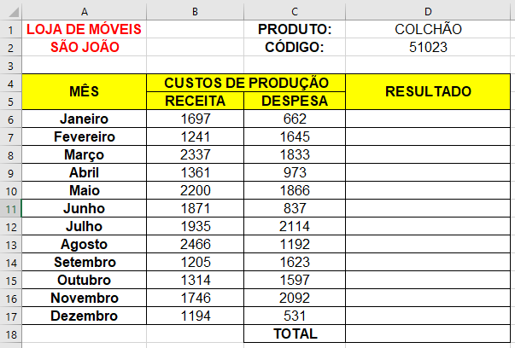
LOJA DE MÓVEIS |  | PRODUTO: | COLCHÃO
SÃO JOÃO |  | CÓDIGO: | 51023

MÊS | CUSTOS DE PRODUÇÃO |  | RESULTADO
 | RECEITA | DESPESA
Janeiro | 1697 | 662 | 1035
Fevereiro | 1241 | 1645 | -404
Março | 2337 | 1833 | 504
Abril | 1361 | 973 | 388
Maio | 2200 | 1866 | 334
Junho | 1871 | 837 | 1034
Julho | 1935 | 2114 | -179
Agosto | 2466 | 1192 | 1274
Setembro | 1205 | 1623 | -418
Outubro | 1314 | 1597 | -283
Novembro | 1746 | 2092 | -346
Dezembro | 1194 | 531 | 663
 |  | TOTAL | 3602

